상품제안서
PLEOMAX 5in1 마그네틱 무선 고속충전기 PMQC-5in1 | 상품코드: F22699

 |  |  |  |  |  |  | 02-412-0044 | www.easy1.co.kr
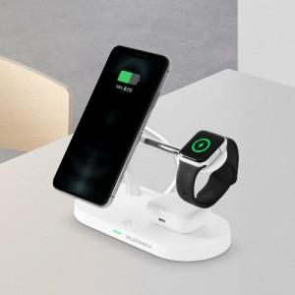 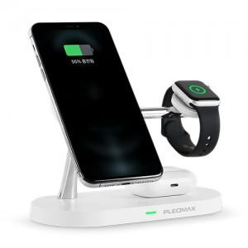 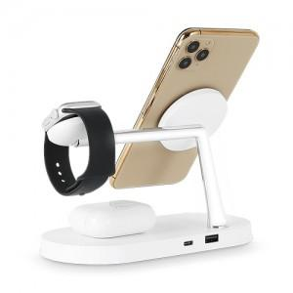

【상세/제작정보】

【인쇄/포장옵션】 | 실크, 레이저 / 포장지포장

【공급단가】 | 수량 | 100~ | 300~ | 500~ | 1,000~ | 3,000~
*VAT별도 | 단가 | 25,650원 | 24,700원 | 23,750원 | 22,800원 | 22,230원

【상품 URL】 | https://easy1.co.kr:443/src/goods_detail.php?gdno=22699

